A4- plan de COM20-21
PACT- plan de communication
public-cibles | support | QUI diffuse? | Quel message? | Objectif de la communication? | Fréquence | Qui (le réalise) | Statut (à suivre pendant le projet) | Remarques | 2020 | 2021
 | Flyer, support papier |  |  |  |  |  |  |  | 62530
population opérationnelle | flyers actions | prestataires | information | description des actions | en continu | Groupe com |  |  | 3000
 | approche personnalisée
population générale | mail ou format papier | Prestataires PACT | actions | augmenter les inclusions | à définir | GT MD |  | articulation entre GT
professionnels | mail ou format papier | fédération et pact | actions | augmenter les inclusions | à définir | GT MD |  | articulation entre GT
professionnels | visite chez les prestataires | coordination PACT et GT COM | actions | augmenter les inclusions | sur rendez-vous | coordination |  | aide de délégués médicaux et fédération
 | site internet
population opérationnelle | pactsanté.be | coordination PACT et GT COM | les ressources existent sur le territoire, votre parcours de santé | rendre visible toutes les activites et ressources du territoire | optimisation du site | Groupe com | support d'une agence de COM | sensibilisation et informations en continu | 10,000 | 20,000
professionnels | pactsanté.be
population générale | site des partenaires | partenaires PACT | existence du projet | promotion | en continu | partenaires |  |  | 30
 | outils de travail innovants
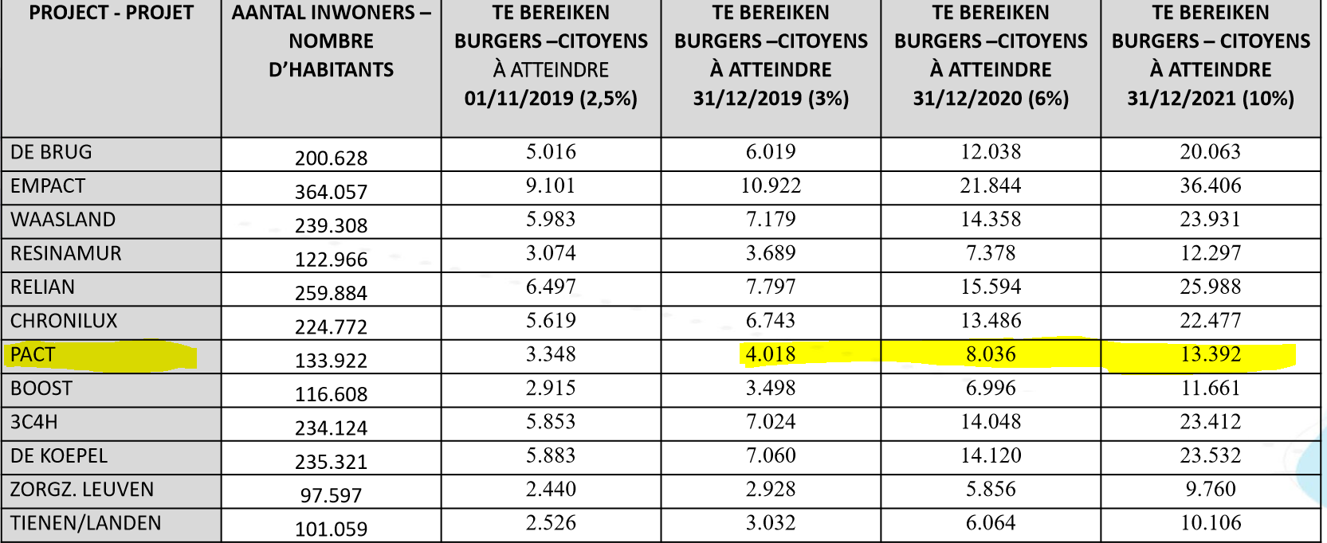
population opérationnelle | carnet de bord | prestataires | mieux s'organiser et communiquer | aider le patient à gérer son suivi | en consultation | GT COM |  |  | 1000
tous publics | site pactsante.be | Pact | s'inscrire | constituer une BDD sur base volontaire |  | développeur site
tous publics | affichette | Prestataires PACT | existance du pact et des actions | existance du PACT | en continu | Groupe com |  |  | 300
tous publics | capsule video | prestataires | promotion actions | faire connaitre et donner envie | en continu | Groupe com | support d'une agence de COM | dans toutes les salles d'attente équipées | 300
professionnels | comité de réflexion, | partenaires PACT | plan d'actions | nouvelles façons de collaborer en intelligence collective | 1 par an | coordination et GT |  | change manangement | 50
professionnels | séminaire , réunion d'équipes, .. | partenaires PACT | comment inclure | augmenter les inclusions | 2 à 3 par an | Coordi et partenaires | séminaire médecine interne, conseil médical, midi du PACT 4/12/2019 | formation | 150
 | réseaux sociaux
tous publics | facebook- page du PACT | coordination PACT et GT COM | existence du pact, nouvelle vision information des évenement s | messages positifs sur les MC | continu | coordination | lancé en juillet 2019 | sensibilisation et informations en continu | 6,000 | 10,000
tous publics | facebook pages des partenaires | fédération et pact | existence du pact, nouvelle vision information des évenement s | messages positifs sur les MC | continu | GT COM |  | donner le mode d'emploi aux fédérations | 10,000 | 10,000
 | Stand santé- évènements
population opérationnelle | soirées "patients" | Population opérationnelle et soignants | mieux vivre | augmenter les inclusions et l'empowerment | 2 à 3 par an | GT prévention |  | prévention | 150
tous publics | table, bannière, .. | partenaires PACT | comment s'inscrire et bénéficier des actions? | augmenter les inclusions |  | partenaires | réaliser le suivi des évnements locaux | voir les agendas des évènements locaux et chronophage! | 200 | 200
 | Presse radio télé
tous publics | télécentre | télécentre | actions et évents | augmenter les inclusions et l'empowerment | 1 à 2 par an
tous publics | antenne centre | antenne centre | actions et évents | augmenter les inclusions et l'empowerment | 1 à 2 par an
tous publics | radio-télénationale | radio-télénationale | politique générale, santé | promotion | 1 par an |  |  | créer les contacts
 | presse écrite
professionnels | presse médicale | presse médicale, journal des pharmaciens, … | spécificités professionnelles | augmenter l'adhésion sur "integreo" | 1 par an |  |  | créer les contacts
professionnels | tivolien | CHU Tivoli | comment devenir partenaire et inclure, quelles actions | augmenter la participation | 1 à 2 par an | CHU Tivoli |  |  | 800
professionnels | journal jolimont |  | comment devenir partenaire et inclure, quelles actions | augmenter la participation | 1 à 2 par an | journal jolimont |  |  | 800
population générale | quotidiens nationaux | quotidiens nationaux | politique générale, santé | promotion | 1 par an |  |  | créer les contacts
population générale | régional/ aviq | régional/ aviq | politique générale, santé | promotion | 1 par an
population générale | mutualités | mutualités | actions et évents | promotion d'évenements locaux | 2 à 3 par an
population générale | communes | communes | actions et évents | promotion d'évenements locaux | 2 à 3 par an

 |  |  |  |  |  |  |  | n professionnels | 1800
 |  |  |  |  |  |  |  | n pop opérationnelle | 14150
 |  |  |  |  |  |  |  | n tous publics | 16800

plan com détails
 |  |  |  |  |  |  |  | nombre de contact vers patients potentiellement demandeurs
Extension par les patients (soutien à la demande) |  |  |  |  |  |  |  | 2019 | 2020 | 2021
SUPPORT | objectif | diffusion | n | réalisation 2019 | 2020 | conception | processus d'amélioration
Flyer PACT | je sais ce qu'est le pact et quelles sont les conditions | pharmaciens, salles, d'attente, infirmier à domicile, campagnes ciblées |  | X |  | agence COM | focus groupe | 3500 | 10000 | 10000
site internet | j'ai toutes les infos en un seul lieu | via flyer, vidéo et FB |  | X |  | agence COM | focus groupe | 4500
video promotionnelle | comment participer et plus value | FB, écran hopital, écran Pharmaciens, écran médecins généralistes, sponsoring Antenne Centre |  |  | X | agence COM | focus groupe | 3500
support éducation diététique | je contacte une diététicienne |  |  |  | X | agence COM | support diététicienne |  | 500 | 500
support prescription APA | je fais la demande à mon médecin | pharmaciens, salles, d'attente, infirmier à domicile |  | X |  | partenaires et GT COM |  | 300 | 500 | 500
support révision médicamenteuse | j'ai un pharmacien de référence | pharmaciens, salles, d'attente, infirmier à domicile |  | X |  | partenaires et GT COM |  | 300 | 300 | 300
Carnet de Bord | je sais gérer ma santé | pharmaciens, médecins, et prestataires qui incluent |  |  | X | agence COM | focus groupe | 300 | 1000 | 1000
création d'une BDD (mailing) | je suis tenu informés des activités et évènements | inscription via le site, ou à l'inclusion sur base volontaire |  | X | X | inclusion et enregistrement sur le site PACT | campagnes send-in blue | 80 | 400 | 400
les ressources du territoire (site internet) | je crée mon parcours santé | via le site internet, via les prestataires et via les supports de com |  | X | X | GT | agence de com
page facebook | je participe et diffuse vers mes proches | mentionnés sur tous les supports |  | X | X | coordination
évenement patients | le pact c'est convivial | création de supports |  | X | X | GT prévention et COM | articulation avec l'inclusion
courrier personnalisé vers les patients | possibilité de bénéficier des activités | RLM et prestataires |  | X | X | tous | articulation avec l'inclusion | 800 | 800 | 800
journaux des mutuelles | des activités possibles | Mutuelles |  | X | X | Mutuelles | articulation avec les évènements patients
journaux des communes | des activités possibles | communes |  | X | X | Communes | articulation avec les évènements patients
 |  |  |  |  |  |  |  | 13280 | 13500 | 13500
Extension par les soignants (élargissement des inclueurs et envoyeurs)
médecin généraliste | contenu | Qui le réalise | N | dates |  | réalisation
courrier spécifique MG | quel est mon rôle, mon patient : prescription APA, orientation UTIL, coordonnées | mailing FMGCB | 74 MG | Nov-19 |  | coordination et FMGCB
courrier spécifique MG | information de l'extension à tout MC | mailing FMGCB | 74 MG | Jun-19 |  | coordination et FMGCB
prescription APA (flyer) | prescription d'APA | publipostage | 74 MG | Jul-19 |  | coordination et FMGCB |  |  |  |  | 0
UTIL (flyer) | obtenir un bilan du patient | publipostage | 74 MG | Nov-19 |  | coordination et FMGCB
R Médicamenteuse et concertation MP (flyer) | amélioration du suivi du patient | publipostage | 74 MG | Dec-19 |  | coordination et FMGCB
support secrétariat RLM | inclure administrativement les patients | permanence secrétariat |  | Nov-19 |  | FMGCB
actions / services proposés : GPS, RLM, SISD, bilan multidisciplinaire, APA, révision médicamenteuse, éducation thérapeutique de groupe, éducation individuelle diététique |  |  |  |  |  | RLM
pharmaciens | contenu | Qui le réalise | N | dates |  | réalisation
soirée de sensibilisation | rôle du pharmacien et le PACT | UPHOC -OPHACO | 63 pharmacies sur la zone pilote | 2019 |  | coordination et UPHOC -OPHACO
courrier spécifique | rôle du pharmacien | UPHOC -OPHACO |  | 2019 |  | coordination et UPHOC -OPHACO
support promotionnel Révision Médicamenteuse (RM) | action du pharmacien | UPHOC -OPHACO |  | Dec-19 |  | coordination et UPHOC -OPHACO |  |  |  |  | 0
formation des pharmaciens |  |  |  |  |  | UPHOC-OPHACO
actions proposées : révision médicamenteuse, concertation médico-pharmaceutique
hopital | contenu | Qui le réalise | N | dates |  | réalisation
information des médecins chefs | élargissement des inclueurs | coordination pact |  | à définir |  | 2 médecins spécialistes impliqués et une infi 2 services- neuro et pédiatrie pédiatrie (depuis septembre 2019)
informations des infirmières cheffes | élargissement des inclueurs et modalités pratiques | coordination pact |  | Nov-19
réunion individuelles par service | procédures spécifiques | coordination pact |  | à définir
supports écrits | flyers/ carnets de bord/ APA, UTILS | coordination pact |  | à définir
support administratif | mycarenet | coordination pact |  | à définir
actions / services proposés : bilan multidisciplinaire, APA, révision médicamenteuse, éducation thérapeutique de groupe, éducation individuelle diététique
hopital | contenu | Qui le réalise | N | dates |  | réalisation
information du service | élargissement des inclueurs | médecin chef bartholome |  | à définir
informations du pramédical | élargissement des inclueurs et modalités pratiques | Ludivine Marschal |  | Nov-19
réunion individuelles | procédures spécifiques | Ludivine Marschal |  | à définir
supports écrits | flyers/ carnets de bord/ APA, UTILS | Ludivine Marschal |  | à définir
support administratif | mycarenet | Ludivine Marschal |  | à définir
actions / services proposés : bilan multidisciplinaire, APA, révision médicamenteuse, éducation thérapeutique de groupe, éducation individuelle diététique
infirmiers et personnels au domicile (CSD, ASD, Collegium) | contenu | Qui le réalise | N | dates |  | réalisation
information aux équipe du domicile | les actions possible au domicile | CSD, ASD, Collegium, … |  | à partir de janvier 2020
flyer R Médicamenteuse | dépistage des patient et inclusion | le personnel du domicile
flyer APA |  | le personnel du domicile
tout publics |  | le personnel du domicile
MRS, revalidation et résidences services | contenu | Qui le réalise | N | dates |  | réalisation
courrier MRS | services aux patients ou aidants proches | coordination pact |  |  |  | 2 MRS partenaires en 2019
flyer R Médicamenteuse | information et services patients | personnel MRS
flyer APA | information et services patients | personnel MRS
Flyer UTILS | information et services patients | personnel MRS
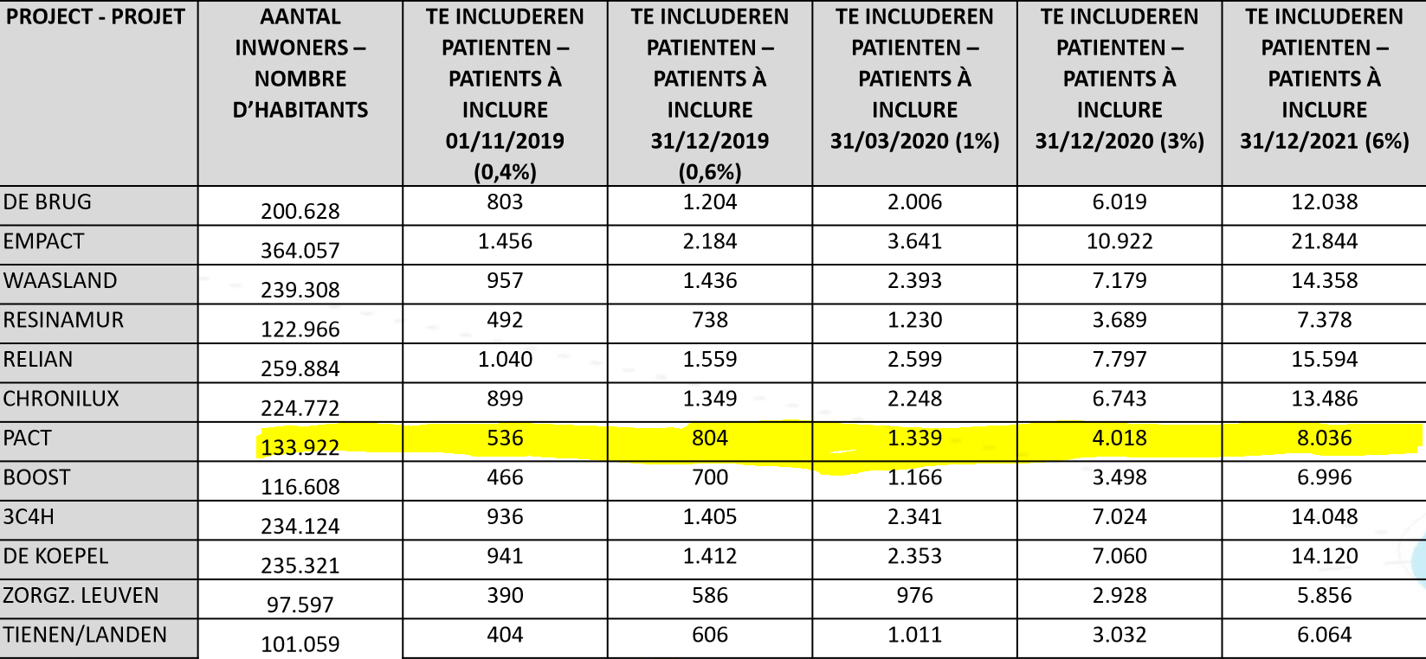
actions / services proposés : bilan multidisciplinaire, APA, révision médicamenteuse, éducation thérapeutique de groupe, éducation individuelle diététique
Santé mentale | contenu | Qui le réalise | N | dates |  | réalisation
information aux membres du 107 du territoire | les actions possibles pour les patients avec une pathologie chronique (diabète, SLE, cardio, …) et procédures à suivre | coordination 107 |  |  |  | 1 partenaire
action/ services proposés : carnet de bord, UTIL, éducation diététique, DMG, pharmacien de référence | aider le patient fragile à structurer son suivi | opérateurs de la santé mentale

CPAS | contenu | Qui le réalise | N | dates |  | réalisation
information | les actions possibles pour les patients avec une pathologie chronique (diabète, SLE, cardio, …) et procédures à suivre | directeur du service social |  |  |  | 3 cpas partenaires
actions / services proposés : bilan multidisciplinaire, APA, révision médicamenteuse, éducation thérapeutique de groupe, éducation individuelle diététique

 |  |  |  |  |  |  | n pressentis | 89 | 0 | 0 | 0
 |  |  |  |  |  |  | N à inclure CADRE DE PERFORMANCE | 804 | 4018 | 8036

plan extension soignants
Extension par les soignants (élargissement des inclueurs et envoyeurs) |  |  |  | niveau de patients
 |  |  |  | n1= prévention N2= selfcare N3= coordination
médecin généraliste n= 74 ( RLM et SISD) | 2019 | 2020 | 2021 | 1,2, 3
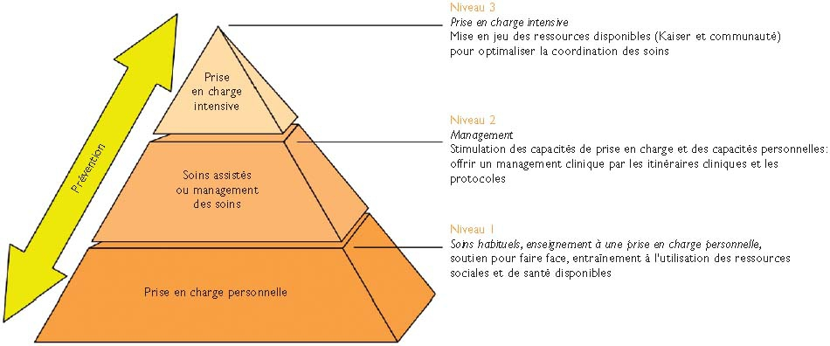
% prestataires | 27% | 54% | 81%
n prestataire atteinds | 20 | 40 | 60
n patients / prestataire | 2 | 15 | 25
n. patient inclus |  | 600 | 1500
actions / services proposés : GPS, RLM, SISD, bilan multidisciplinaire, APA, révision médicamenteuse, éducation thérapeutique de groupe, éducation individuelle diététique
pharmaciens n= 67 | 2019 | 2020 | 2021 | 2.3
% prestataires | 31% | 48% | 82%
n prestataire atteinds | 21 | 32 | 55
n patients / prestataire |  | 15 | 20
n. patient inclus |  | 480 | 1100
actions proposées : révision médicamenteuse, concertation médico-pharmaceutique
hopital | 2019 | 2020 | 2021 | 1,2,3
n services à impliquer = 7 | 2 | 10 | 20
% prestataires du service
n prestataire atteinds | 3 | 60 | 120
n patients / prestataire |  | 15 | 25
n. patient inclus CHU TIVOLI | 0 | 900 | 3000
N patients inclus avec Jolimont |  | 1800 | 6000
actions / services proposés : bilan multidisciplinaire, APA, révision médicamenteuse, éducation thérapeutique de groupe, éducation individuelle diététique
infirmiers et personnels au domicile (CSD, ASD, Collegium= 30 membres) n= | 2019 | 2020 | 2021 | 3
% prestataires
n prestataire atteinds |  | 18 | 72
n patients / prestataire |  | 40 | 40
n. patient inclus | 0 | 720 | 2880
actions / services proposés : bilan multidisciplinaire, APA, révision médicamenteuse, éducation thérapeutique de groupe, éducation individuelle diététique
MRS, revalidation et résidences services | 2019 | 2020 | 2021 | 2.3
n MR-MRS à impliquer =
% prestataires
n prestataire atteinds
n patients / prestataire
n. patient inclus |  | 375 | 875
actions / services proposés : bilan multidisciplinaire, APA, révision médicamenteuse, éducation thérapeutique de groupe, éducation individuelle diététique
Santé mentale n à impliquer = | 2019 | 2020 | 2021 | 2.3
% prestataires
n prestataire atteinds
n patients / prestataire
n. patient inclus |  | 50 | 100
action/ services proposés : carnet de bord, UTIL, éducation diététique individuelle, éducation thérapeutique de groupe
CPAS n services à impliquer = 3 CPAS | 2019 | 2020 | 2021 | 1,2,3
% travailleurs sociaux
n TS atteinds
n patients / TS
n. patient inclus |  | 120 | 120
actions / services proposés : bilan multidisciplinaire, APA, révision médicamenteuse, éducation thérapeutique de groupe, éducation individuelle diététique
n patients inclus pressentis PACT | 89 | 3245 | 9575
différentiel | -715 | -773 | 1539
N à inclure CADRE DE PERFORMANCE | 804 | 4018 | 8036

